Sheet1
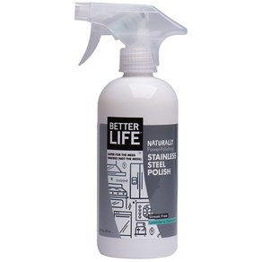
 | 제품 이름 | 제품사진
 | STAINLESS STEEL POLISH

 | 브랜드or판매원 | Better Life
 | 제조사 | BETTER LIFE
 | 카테고리 | 기타세정제
 | 성분공개 | O

 | 자가검사번호
 | 기타 허가 인증 여부
 | 친환경 인증여부
 | 해외 인증 여부 |  |  |  |  | No data -> X
 |  |  |  |  |  | No-> N, Some->S, Moderate->M, High->H |  |  |  | Recognized -> R, Suspected -> S |  |  |  | 해당시 "1" 로표시
 |  |  |  |  |  | 독성별 주의도 |  |  |  | Score Card
고유번호 | 성분명(국문) | 영문명 | CAS번호 | 배합용도 | EWG등급 | 천식/호흡 | 피부자극 | 발달/생식 | 발암 | 천식/호흡 | 피부자극 | 발달/생식 | 발암 | 국내유해 | D S L | EPA | SLS/SLES | 4급암모늄 | 향료 | 색소/형광 | 가습기 | 비고
0001 | Purified water
0228 | Cocos nucifera oil
0336 | 콩오일 | Glycine Soja (Soybean) Oil | 8001-22-7 | 산화방지제, 향료, 수분증발차단제 | A | X | L | L | S |  |  |  |  |  |  | G
0756 | 카놀라오일 | Canola Oil | 8002-13-9 | 피부컨디셔닝제(수분차단제) | A | X | L | L | S
0755 | 솔비탄라우레이트 | Sorbitan Laurate | 1337-30-0 | 계면활성제(유화제) | B | X | X | L | X
0003 | Glycerin
0181 | Sodium oleate
0753 | Anthemis nobilis flower oil
0020 | Lavandula angustifolia oil
0087 | Decyl glucoside
0613 | Acrylates copolymer (less than 0.09%)
0042 | Methylisothiazolinone (less than 0.01%)

